Durbin Watson
Demanda de pollos en Estados Unidos, 1960-1982 |  |  |  |  | Ho: p = 0 vs Ha: p != 0

Y | Consumo per cápita de pollos, libras
X2 | Ingreso real disponible por habitante, $
X3 | Precio minorista real de pollo por libra, centavos
X4 | Precio de venta real del cerdo por libra, centavos
X5 | Precio minorista real de carne de res por libra, centavos
X6 | Precio real compuesto de sustitutos de pollo por libra, centavos

Año | Yt | X2 | X3 | X4 | X5 | X6 | Predicted Yt | ei | (ei - ei-1)^2 | ei^2
1960 | 27.8 | 397.5 | 42.2 | 50.7 | 78.3 | 65.8 | 28.852139052 | -1.0521390523 |  | 1.1069965854
1961 | 29.9 | 413.3 | 38.1 | 52.0 | 79.2 | 66.9 | 31.93400841 | -2.0340084101 | 0.96406743585 | 4.1371902125
1962 | 29.8 | 439.2 | 40.3 | 54.0 | 79.2 | 67.8 | 31.048974207 | -1.2489742069 | 0.61627870032 | 1.5599365694
1963 | 30.8 | 459.7 | 39.5 | 55.3 | 79.2 | 69.6 | 31.85893155 | -1.0589315498 | 0.036116211507 | 1.1213360271
1964 | 31.2 | 492.9 | 37.3 | 54.7 | 77.4 | 68.7 | 33.185692869 | -1.9856928693 | 0.85888654332 | 3.9429761711
1965 | 33.3 | 528.6 | 38.1 | 63.7 | 80.2 | 73.6 | 34.97155748 | -1.6715574801 | 0.098681042738 | 2.7941044093
1966 | 35.6 | 560.3 | 39.3 | 69.8 | 80.4 | 76.3 | 35.65692538 | -0.056925379954 | 2.6070368188 | 0.003240498883
1967 | 36.4 | 624.6 | 37.8 | 65.9 | 83.9 | 77.2 | 36.301610765 | 0.098389235088 | 0.024122629646 | 0.0096804415812
1968 | 36.7 | 666.4 | 38.4 | 64.5 | 85.5 | 78.1 | 35.877223175 | 0.82277682482 | 0.52473738015 | 0.67696170345
1969 | 38.4 | 717.8 | 40.1 | 70.0 | 93.7 | 84.7 | 36.744232869 | 1.6557671306 | 0.69387284953 | 2.7415647908
1970 | 40.4 | 768.2 | 38.6 | 73.2 | 106.1 | 93.3 | 39.428850411 | 0.97114958867 | 0.46870117872 | 0.94313152357
1971 | 40.3 | 843.3 | 39.8 | 67.8 | 104.8 | 89.7 | 37.820653655 | 2.4793463447 | 2.2746574549 | 6.147158297
1972 | 41.8 | 911.6 | 39.7 | 79.1 | 114.0 | 100.7 | 41.145925501 | 0.65407449879 | 3.3316173115 | 0.42781344996
1973 | 40.4 | 931.1 | 52.1 | 95.4 | 124.1 | 113.5 | 37.266099555 | 3.1339004447 | 6.149536722 | 9.8213319973
1974 | 40.7 | 1021.5 | 48.9 | 94.2 | 127.6 | 115.3 | 39.739359245 | 0.96064075546 | 4.7230576769 | 0.92283066104
1975 | 40.1 | 1165.9 | 58.3 | 123.5 | 142.9 | 136.7 | 41.518921352 | -1.4189213521 | 5.6623158239 | 2.0133378035
1976 | 42.7 | 1349.6 | 57.9 | 129.9 | 143.6 | 139.2 | 44.129843101 | -1.4298431012 | 0.00011928460164 | 2.0444512939
1977 | 44.1 | 1449.4 | 56.5 | 117.6 | 139.2 | 132.0 | 42.5915648 | 1.5084351998 | 8.6334793737 | 2.2753767519
1978 | 46.7 | 1575.5 | 63.7 | 130.9 | 165.5 | 132.1 | 44.4860793 | 2.2139206998 | 0.49770979072 | 4.9014448649
1979 | 50.6 | 1759.1 | 61.6 | 129.8 | 203.3 | 154.4 | 48.842605897 | 1.7573941033 | 0.20841653326 | 3.0884340344
1980 | 50.1 | 1994.2 | 58.9 | 128.0 | 219.6 | 174.9 | 51.556966958 | -1.4569669577 | 10.332117031 | 2.1227527158
1981 | 51.7 | 2258.1 | 66.4 | 141.0 | 221.6 | 180.8 | 50.909336419 | 0.79066358082 | 5.0518430376 | 0.62514889804
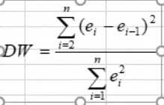
1982 | 52.9 | 2478.7 | 70.4 | 168.2 | 232.6 | 189.4 | 56.532498047 | -3.6324980471 | 19.564358787 | 13.195042062
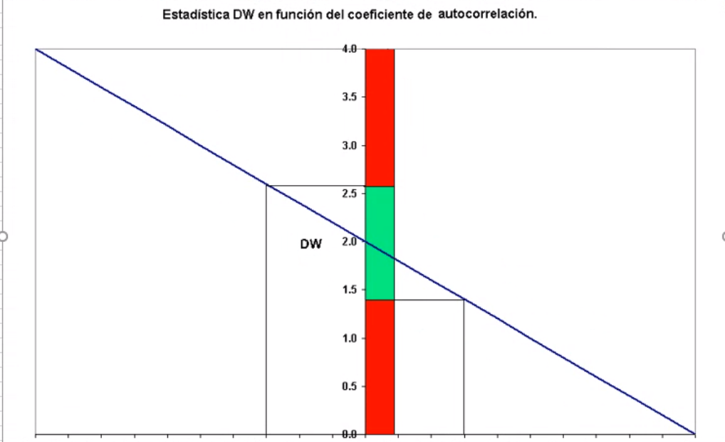
 |  |  |  |  |  |  |  |  | 73.321729617 | 66.622241763

 |  |  |  |  |  |  |  | DW | 1.1005593279

 |  |  |  |  |  | Como el valor de DW está fuera de la zona verde, tenemos autocorrelacion

 | Cuando…
 | P | DW
 | -1 | 4
 | 1 | 0
 | 0 | 2

h de Durbin
Año | Yt | X2 | X3 | X4 | X5 | X6 | Y-1 | Residuos | (ei-ei-1)^2 | ei^2
1960 | 27.8 | 397.5 | 42.2 | 50.7 | 78.3 | 65.8 | - | 1.7410305028 |  | 3.0311872116
1961 | 29.9 | 413.3 | 38.1 | 52.0 | 79.2 | 66.9 | 27.8 | -2.239682177 | 15.846073439 | 5.0161762538
1962 | 29.8 | 439.2 | 40.3 | 54.0 | 79.2 | 67.8 | 29.9 | -2.1183057623 | 0.014732234042 | 4.4872193025
1963 | 30.8 | 459.7 | 39.5 | 55.3 | 79.2 | 69.6 | 29.8 | -1.6026641015 | 0.26588632229 | 2.5685322224
1964 | 31.2 | 492.9 | 37.3 | 54.7 | 77.4 | 68.7 | 30.8 | -2.203911852 | 0.36149885741 | 4.8572274513
1965 | 33.3 | 528.6 | 38.1 | 63.7 | 80.2 | 73.6 | 31.2 | -1.3616620965 | 0.70938465056 | 1.8541236651
1966 | 35.6 | 560.3 | 39.3 | 69.8 | 80.4 | 76.3 | 33.3 | 0.16549498423 | 2.3322087493 | 0.027388589805
1967 | 36.4 | 624.6 | 37.8 | 65.9 | 83.9 | 77.2 | 35.6 | 0.10507367855 | 0.0036507341796 | 0.011040477925
1968 | 36.7 | 666.4 | 38.4 | 64.5 | 85.5 | 78.1 | 36.4 | 0.49757313608 | 0.15405582416 | 0.24757902574
1969 | 38.4 | 717.8 | 40.1 | 70.0 | 93.7 | 84.7 | 36.7 | 1.4536574261 | 0.91409716966 | 2.1131199125
1970 | 40.4 | 768.2 | 38.6 | 73.2 | 106.1 | 93.3 | 38.4 | 1.3235271776 | 0.01693388159 | 1.7517241897
1971 | 40.3 | 843.3 | 39.8 | 67.8 | 104.8 | 89.7 | 40.4 | 1.8305011771 | 0.25702263624 | 3.3507345595
1972 | 41.8 | 911.6 | 39.7 | 79.1 | 114.0 | 100.7 | 40.3 | 1.1131157128 | 0.51464190437 | 1.2390265902
1973 | 40.4 | 931.1 | 52.1 | 95.4 | 124.1 | 113.5 | 41.8 | 1.8547532441 | 0.55002622771 | 3.4401095963
1974 | 40.7 | 1021.5 | 48.9 | 94.2 | 127.6 | 115.3 | 40.4 | 0.65018799481 | 1.4509774397 | 0.4227444286
1975 | 40.1 | 1165.9 | 58.3 | 123.5 | 142.9 | 136.7 | 40.7 | -1.3914397426 | 4.1682438181 | 1.9361045572
1976 | 42.7 | 1349.6 | 57.9 | 129.9 | 143.6 | 139.2 | 40.1 | -0.60372987224 | 0.62048683983 | 0.36448975863
1977 | 44.1 | 1449.4 | 56.5 | 117.6 | 139.2 | 132.0 | 42.7 | 1.2863347784 | 3.5723443838 | 1.6546571622
1978 | 46.7 | 1575.5 | 63.7 | 130.9 | 165.5 | 132.1 | 44.1 | 1.4731357013 | 0.034894584771 | 2.1701287944
1979 | 50.6 | 1759.1 | 61.6 | 129.8 | 203.3 | 154.4 | 46.7 | 1.6357652075 | 0.026448356307 | 2.6757278142
1980 | 50.1 | 1994.2 | 58.9 | 128.0 | 219.6 | 174.9 | 50.6 | -1.286368351 | 8.5388645341 | 1.6547435345
1981 | 51.7 | 2258.1 | 66.4 | 141.0 | 221.6 | 180.8 | 50.1 | 0.43875375441 | 2.9760462787 | 0.19250485701
1982 | 52.9 | 2478.7 | 70.4 | 168.2 | 232.6 | 189.4 | 51.7 | -2.7611405206 | 10.239323371 | 7.6238969747
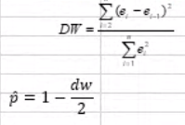
Ho: p = 0 vs Ha: p != 0 |  |  |  |  |  |  |  |  | 53.567842237 | 52.69018693

 |  |  |  |  |  |  |  | DW | 1.0166569025

 |  |  |  |  |  |  |  | P | 0.49167154874

 |  |  |  |  |  |  |  | Error estandar | 0.071824640506 |  | (De la regresion)

 |  |  |  |  |  |  |  | V(B) | 0.0051587789838

 |  |  |  |  |  |  |  | n | 23

 |  |  |  |  |  |  |  | h | 2.511685531 | >1.96

 |  |  |  |  |  |  |  | Pvalor | 0.017022476918

 |  |  |  |  |  |  |  | SE RECHAZA H0 y tenemos autocorrelacion

Rachas
Año | Yt | X2 | X3 | X4 | X5 | X6 | Predicted Yt | ei
1960 | 27.8 | 397.5 | 42.2 | 50.7 | 78.3 | 65.8 | 28.852139052 | -1.0521390523 | 0 | 0
1961 | 29.9 | 413.3 | 38.1 | 52.0 | 79.2 | 66.9 | 31.93400841 | -2.0340084101 | 0 | 0
1962 | 29.8 | 439.2 | 40.3 | 54.0 | 79.2 | 67.8 | 31.048974207 | -1.2489742069 | 0 | 0
1963 | 30.8 | 459.7 | 39.5 | 55.3 | 79.2 | 69.6 | 31.85893155 | -1.0589315498 | 0 | 0
1964 | 31.2 | 492.9 | 37.3 | 54.7 | 77.4 | 68.7 | 33.185692869 | -1.9856928693 | 0 | 0
1965 | 33.3 | 528.6 | 38.1 | 63.7 | 80.2 | 73.6 | 34.97155748 | -1.6715574801 | 0 | 0
1966 | 35.6 | 560.3 | 39.3 | 69.8 | 80.4 | 76.3 | 35.65692538 | -0.056925379954 | 0 | 0
1967 | 36.4 | 624.6 | 37.8 | 65.9 | 83.9 | 77.2 | 36.301610765 | 0.098389235088 | 1 | 1
1968 | 36.7 | 666.4 | 38.4 | 64.5 | 85.5 | 78.1 | 35.877223175 | 0.82277682482 | 1 | 0
1969 | 38.4 | 717.8 | 40.1 | 70.0 | 93.7 | 84.7 | 36.744232869 | 1.6557671306 | 1 | 0
1970 | 40.4 | 768.2 | 38.6 | 73.2 | 106.1 | 93.3 | 39.428850411 | 0.97114958867 | 1 | 0
1971 | 40.3 | 843.3 | 39.8 | 67.8 | 104.8 | 89.7 | 37.820653655 | 2.4793463447 | 1 | 0
1972 | 41.8 | 911.6 | 39.7 | 79.1 | 114.0 | 100.7 | 41.145925501 | 0.65407449879 | 1 | 0
1973 | 40.4 | 931.1 | 52.1 | 95.4 | 124.1 | 113.5 | 37.266099555 | 3.1339004447 | 1 | 0
1974 | 40.7 | 1021.5 | 48.9 | 94.2 | 127.6 | 115.3 | 39.739359245 | 0.96064075546 | 1 | 0
1975 | 40.1 | 1165.9 | 58.3 | 123.5 | 142.9 | 136.7 | 41.518921352 | -1.4189213521 | 0 | 1
1976 | 42.7 | 1349.6 | 57.9 | 129.9 | 143.6 | 139.2 | 44.129843101 | -1.4298431012 | 0 | 0
1977 | 44.1 | 1449.4 | 56.5 | 117.6 | 139.2 | 132.0 | 42.5915648 | 1.5084351998 | 1 | 1
1978 | 46.7 | 1575.5 | 63.7 | 130.9 | 165.5 | 132.1 | 44.4860793 | 2.2139206998 | 1 | 0
1979 | 50.6 | 1759.1 | 61.6 | 129.8 | 203.3 | 154.4 | 48.842605897 | 1.7573941033 | 1 | 0
1980 | 50.1 | 1994.2 | 58.9 | 128.0 | 219.6 | 174.9 | 51.556966958 | -1.4569669577 | 0 | 1
1981 | 51.7 | 2258.1 | 66.4 | 141.0 | 221.6 | 180.8 | 50.909336419 | 0.79066358082 | 1 | 1
1982 | 52.9 | 2478.7 | 70.4 | 168.2 | 232.6 | 189.4 | 56.532498047 | -3.6324980471 | 0 | 1

 |  |  |  |  |  |  | Promedio ei | -1.2048333345E-14

 |  |  |  |  |  |  |  | n1(+) | 12
 |  |  |  |  |  |  |  | n2(-) | 11
 |  |  |  |  |  |  |  | Rachas |  | 6

 | 1) | H0: los residuales son números aleatorios; es al azar
 |  | H1: los residuales no son aleatorios

 | 2) | alpha 5%

 | 3) | Prueba de rachas

 |  | E(R) | 12.47826087

 |  | V(R) | 5.4669187146

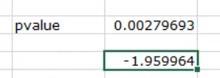
 |  | Z(R ) | -2.7706848123

 |  | pValor | 0.0027969272716

 | SE RECHAZA LA HIPOTESIS NULA Y EXISTE AUTOCORRELACION

